시스템 룰
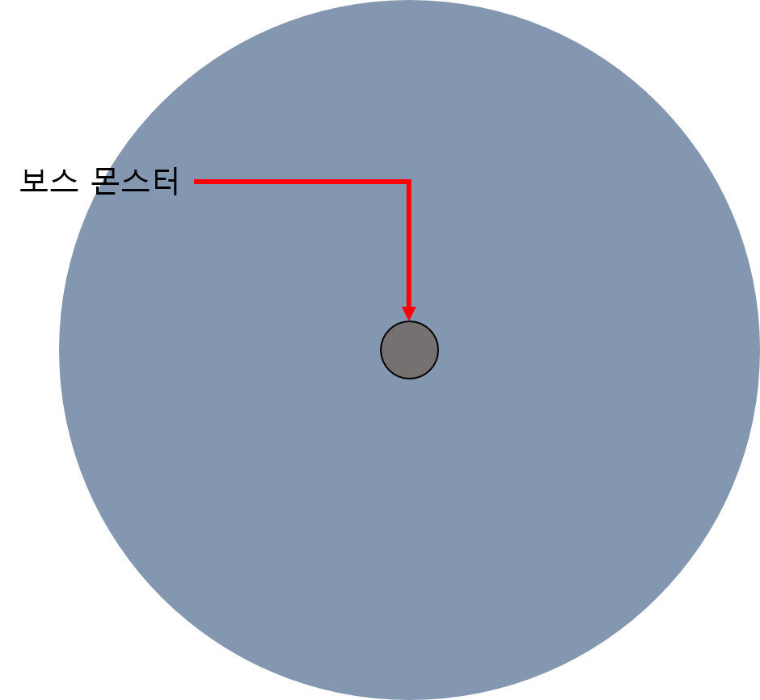
2. 시스템 룰

2.1 페이즈 변경 룰

데이터 명칭 | 내용 | 데이터 형 | 비고
NextPhase | 다음 페이즈로 넘어가기 위한 체력 양 | 실수형
PhaseTime | 다음 페이즈로 넘어가는 동안의 연출 시간 | 실수형 | 해당 시간동안 보스 액션 없음

- 페이즈는 출력하는 패턴의 집단으로 페이즈마다 출력되는 패턴이나 순서가 다르다.
- 체력 감소에 의해서 페이즈가 변경되며 NextPhase 값과 체력양이 동일 할 때 다음 페이즈로 넘어간다.
- 페이즈가 한번 변경 되고 난 이후에는 이전 페이즈로 돌아가지 않는다.
- 플레이어가 사망 후 재도전 할 경우 페이즈를 초기화하여 출력한다.

- 페이즈가 변경 될 경우 (애니 명칭)을 출력한 뒤 변경 시킨다.
- 페이즈 변경 동안 패턴 진행을 멈추고 재시작 시간을 (PhaseTime) 값으로 조절한다.

2.2 보스전 추가 룰
- 보스전을 위한 스폰 시스템을 추가
- 보스전 연출 UI를 추가 구성 |  |  | 선동작으로 공격 패턴의 징조를 나타냄
 |  |  | 애니메이션 선동작 + 공격 범위에 대한 이펙트를 이용
 |  |  | 선동작 -> 공격 -> 종료 후 idle
2.3 보스 공격 구성
- 스킬을 통해서 구성
- 데미지 / 버프 형태로 구분
- 데미지 형은 탄막과 범위 공격으로 구분

- 패턴1

데이터 명칭 | 내용 | 데이터 형 | 비고

- 필드에 오브젝트를 떨어트려 공격하는 형태
- 떨어트릴 위치에 공격 이펙트를 표기
- 오브젝트가 떨어지는 위치를 미리 제작하여 불러와서 사용하는 형태로 사용 |  |  |  | 프리펩 형태로 사용 하는 방향
- 보스 몬스터 애니메이션을 출력 이후 패턴 시작
- 오브젝트가 바닥까지 닫는 시간을 () 값을 통해서 조절한다.
- 떨어지는 오브젝트에 충돌 할 경우 ()값을 통해 피해를 입으며 전투 계산 식에 따른다. () = AttackDamage
-

